Sommaire et informations
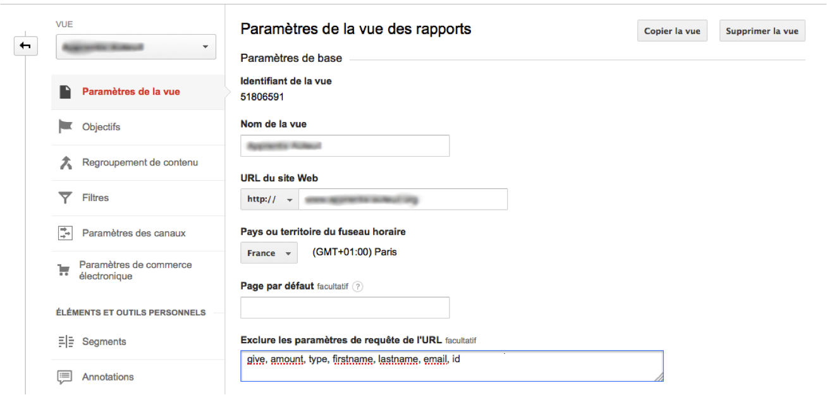
Version 1 - Nov

PLAN DE TRACKING - Campagne Fin 2015

TRACKER PRINCIPAL

I - LANDING PAGE

II - EMAILS

III - PREHOMES

IV - BARRE HORIZONTALE

V - POP-IN CAUSE ET DÉFISCALISATION

VI - GRILLE DE DON META HEADER

INFORMATIONS

Configuration systématique des vues google analytics pour exclure les query_string de personnalisation

1 - Landing page
TRACKING LANDING PAGE - MAJ 30/11

HEADER - LOGO AIDE ET ACTION

http://www.france.aide-et-action.org/?utm_source=LP-CFA15&utm_medium=LP&utm_content=logo-header&utm_campaign=CFA15

HEADER - BOUTON DE DON

https://soutenir.aide-et-action.org/b?cid=90

Nom | Attributs / Valeurs | Tracking event
CTA-HEADER-BOUTON-DON-CFA15 | category : CTA-HEADER-BOUTON-DON-CFA15 action : clic value : 0 url : document.location.href title : document.titile | woopra.track('interaction', { category: "CTA-HEADER-BOUTON-DON-CFA15", action: "clic", value:0,url: document.location.href, title: document.title});

VISUEL CAMPAGNE - BOUTON DE DON

https://soutenir.aide-et-action.org/b?cid=90

Nom | Attributs / Valeurs | Tracking event
CTA-VISUEL-BOUTON-DON-CFA15 | category : CTA-VISUEL-BOUTON-DON-CFA15 action : clic value : 0 url : document.location.href title : document.titile | woopra.track('interaction', { category: "CTA-VISUEL-DON-CFA15", action: "clic", value:0,url: document.location.href, title: document.title});

BHAVANI - LIEN MONTANT DE DON

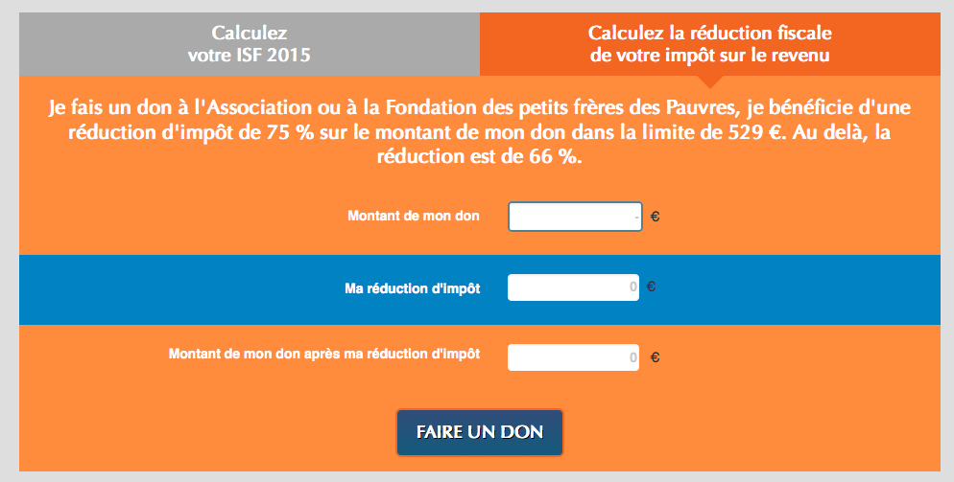 120 € = financent la formation professionnelle d’une jeune fille en Inde.

https://soutenir.aide-et-action.org/b?cid=90&amount=12000&frequency=once&free_amount=0

Nom | lien | Tracking event
CTA-LIEN-DON-120-CFA15 | category : CTA-LIEN-DON-120-CFA15 action : clic value : 0 url : document.location.href title : document.titile | woopra.track('interaction', { category: "CTA-LIEN-DON-120-CFA15", action: "clic", value:0,url: document.location.href, title: document.title});

FATIMA - LIEN MONTANT DE DON

90 € = financent 60 table-bancs pour équiper deux salles de classe au Niger.

https://soutenir.aide-et-action.org/b?cid=90&amount=9000&frequency=once&free_amount=0

Nom | lien | Tracking event
CTA-LIEN-DON-90-CFA15 | category : CTA-LIEN-DON-90-CFA15 action : clic value : 0 url : document.location.href title : document.titile | woopra.track('interaction', { category: "CTA-LIEN-DON-90-CFA15", action: "clic", value:0,url: document.location.href, title: document.title});

KADAKA - LIEN MONTANT DE DON

200€ = financent l’accueil et la scolarisation d’un enfant victime d'un handicap (pendant 1 année scolaire)

https://soutenir.aide-et-action.org/b?cid=90&amount=20000&frequency=once&free_amount=0

Nom | lien | Tracking event
CTA-LIEN-DON-200-CFA15 | category : CTA-LIEN-DON-200-CFA15 action : clic value : 0 url : document.location.href title : document.titile | woopra.track('interaction', { category: "CTA-LIEN-DON-200-CFA15", action: "clic", value:0,url: document.location.href, title: document.title});

ADAMA - LIEN MONTANT DE DON

176€ = correspond à l'accueil et à la scolarisation d'un enfant d'une famille isolée pendant 2 ans

https://soutenir.aide-et-action.org/b?cid=90&amount=17600&frequency=once&free_amount=0

Nom | lien | Tracking event
CTA-LIEN-DON-176-CFA15 | category : CTA-LIEN-DON-176-CFA15 action : clic value : 0 url : document.location.href title : document.titile | woopra.track('interaction', { category: "CTA-LIEN-DON-176-CFA15", action: "clic", value:0,url: document.location.href, title: document.title});

GRILLE DE DON - ÉQUIVALENCES

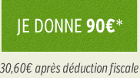

https://soutenir.aide-et-action.org/b?cid=90&amount=9000&frequency=once&free_amount=0

Nom | lien | Tracking event
CTA-BOUTON-DON-90-CFA15 | category : CTA-BOUTON-DON-90-CFA15 action : clic value : 0 url : document.location.href title : document.titile | woopra.track('interaction', { category: "CTA-BOUTON-DON-90-CFA15", action: "clic", value:0,url: document.location.href, title: document.title});

GRILLE DE DON - BOUTONS ÉQUIVALENCES

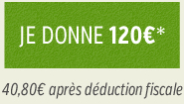

https://soutenir.aide-et-action.org/b?cid=90&amount=12000&frequency=once&free_amount=0

Nom | lien | Tracking event
CTA-BOUTON-DON-120-CFA15 | category : CTA-BOUTON-DON-120-CFA15 action : clic value : 0 url : document.location.href title : document.titile | woopra.track('interaction', { category: "CTA-BOUTON-DON-120-CFA15", action: "clic", value:0,url: document.location.href, title: document.title});

176 €

https://soutenir.aide-et-action.org/b?cid=90&amount=17600&frequency=once&free_amount=0

Nom | lien | Tracking event
CTA-BOUTON-DON-176-CFA15 | category : CTA-BOUTON-DON-176-CFA15 action : clic value : 0 url : document.location.href title : document.titile | woopra.track('interaction', { category: "CTA-BOUTON-DON-176-CFA15", action: "clic", value:0,url: document.location.href, title: document.title});

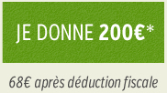

https://soutenir.aide-et-action.org/b?cid=90&amount=20000&frequency=once&free_amount=0

Nom | lien | Tracking event
CTA-BOUTON-DON-200-CFA15 | category : CTA-BOUTON-DON-200-CFA15 action : clic value : 0 url : document.location.href title : document.titile | woopra.track('interaction', { category: "CTA-BOUTON-DON-200-CFA15", action: "clic", value:0,url: document.location.href, title: document.title});

GRILLE DE DON - LIEN SOUS BOUTONS DON

Je souhaite donner un autre montant

https://soutenir.aide-et-action.org/b?cid=90&amount=20000&frequency=once&free_amount=1

Nom | lien | Tracking event
CTA-LIEN-DON-AUTRE-CFA15 | category : CTA-LIEN-DON-AUTRE-CFA15 action : clic value : 0 url : document.location.href title : document.titile | woopra.track('interaction', { category: "CTA-LIEN-DON-AUTRE-CFA15", action: "clic", value:0,url: document.location.href, title: document.title});

FOOTER - LOGO AIDE ET ACTION

http://www.france.aide-et-action.org/?utm_source=LP-CFA15&utm_medium=LP&utm_content=logo-footer&utm_campaign=CFA15

FOOTER - LOGO FACEBOOK

https://www.facebook.com/aideetaction?utm_source=LP-CFA15&utm_medium=LP&utm_content=logo-footer&utm_campaign=CFA15

FOOTER - LOGO TWITTER

https://twitter.com/aideetaction?utm_source=LP-CFA15&utm_medium=LP&utm_content=logo-footer&utm_campaign=CFA15

FOOTER - LOGO YOUTUBE

http://www.youtube.com/aideetaction?utm_source=LP-CFA15&utm_medium=LP&utm_content=logo-footer&utm_campaign=CFA15

